EAB、EAF型电机综合测试

1.电机装入综合测试台
2.装测试扣板
3.接电源线
DOOYA 作业指导书JS-9-1.537 C/01
适用类型：EAB、EAF型电机（双向） | 制程站别：综合测试 | 人数：1 | 标准工时： | 日期：2019/5/7
作业步骤：

1.减速端装入测试台，行程端按钮朝上（电源线朝下）
4.电机通电
2.用手来回转动，使电机减速端卡进测试台方形槽中
5.对码
按住行程头按钮2秒至电机有声音或转动提示松开，用遥控器进行对码操作：长按遥控器停止键2秒，伴随电机声音及转动提示说明对码成功
★在中途不换遥控器情况下，此操作进行一次即可
3.电机卡入后，内齿套卡扣与测试台皇冠治具红色记号对齐，插入电机
4.完整插入效果
★先确认产品电压频率并调整好，再进行测试
按遥控器上行键默认电机为点动状态，长按发射器2秒，电机可连续运行，到达上行程点位置停止，同时按下上行键+停止键2秒，伴随电机声音及转动提示表示上行程设置成功
6.设置上行程
方轴插入测试扣板
测试扣板贴平前盖板
按表格中的接线顺序进行接线，带插件的接插件治具测试
棕/黑
蓝/白
★电机电源线含接插件，接到综合测试台上的航空插头进行测试
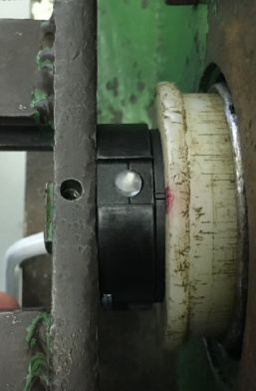  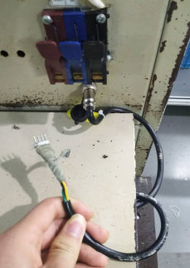 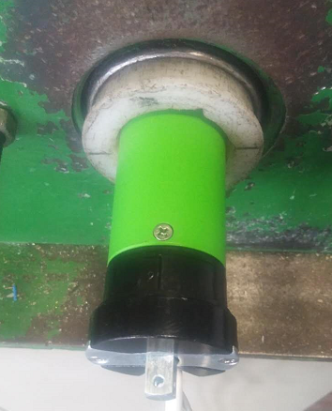 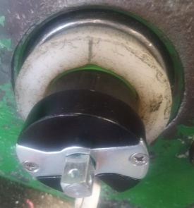

接通电源，电机上电伴随声音及转动提示
★根据电机型号不同，上电提示也有不同现象，具体可参照控制板规格书
7.设置下行程
按遥控器下行键默认电机为点动状态，长按发射器2秒，电机可连续运行，砝码下行至地面后按停止键，同时按下下行键+停止键2秒，伴随电机声音及转动提示表示下行程设置成功
8.测试上行提升力及验证上行程点
按遥控器上行键，测试电机提示力，及验证上行程点限位功能
★电机不能有拉不动现象
★客户专用电机要求专用遥控器，有对码、设行程、删行程、其他测试要求详见专用测试SOP或参照规格书
★电机测试上行拉起砝码时会出现遇阻停现象，可按发射器下行键再按上行键，电机可正常控制
9.测试下行刹车及验证下行程点
刹车不能打滑
按遥控器下行键，在电机下行过程中按3次停止键，刹车不能有打滑现象并验证下行程点限位功能
★刹车不能打滑
10.取出电机
计数
开关
★上行程限位点必须高于计数开关，使砝码能顶到计数开关，电机拉起砝码时可采用点动形式，砝码完全拉起后长按上行键电机连续运行
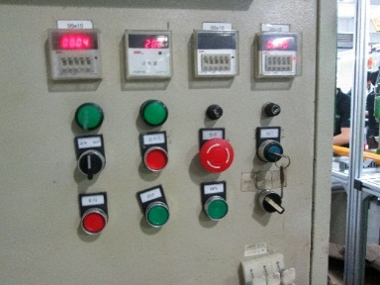

★按订单数量的5%抽检第三行程点，操作方法：P2+停+停，在非第三行程点位置长按停止键2S电机运行到第三行程点
无须删除行程，砝码落地，按启动按钮，电机停止，断电后取下电源线及扣板
★电机在出厂前要恢复出厂设置

